מהדורה 02.24
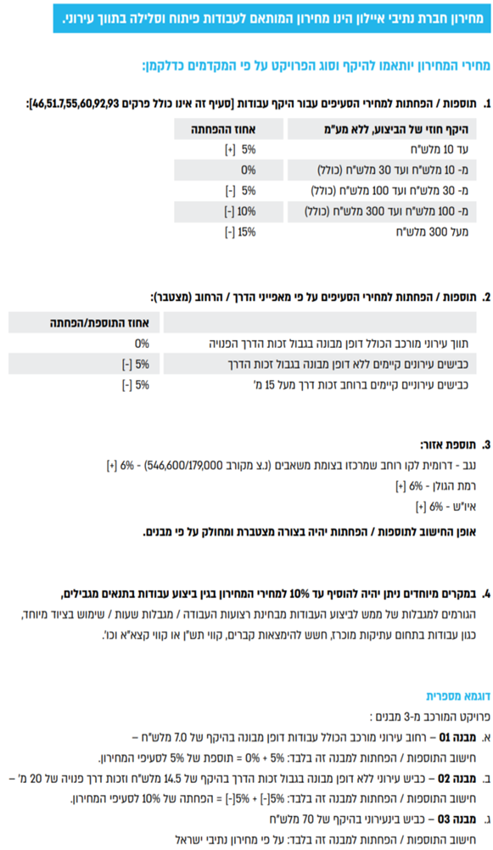

סעיף | תאור הסעיף | יחידת מידה | מחיר
מחירון נתיבי איילון 05/2024
02.00.0000 | פרק 02: עבודות בטון וקירות תומכים
02.01.0000 | קירות תומכים - כובד
02.01.0020 | קירות תומכים - כובד מבטון ב-20, בגובה עד 4.0 מ', מורכבים מאבן בעיבוד טלטיש בנדבכים כולל: עב' חפירה/חציבה, יסוד, נקזים, תפרים, עיבוד ראש קיר מבטון עם פאזות וזיון, מילוי גרנולרי בגב הקיר, נקז מבניה יבשה/יריעת ניקוז, קשירת האבנים ורשת קשירה, כיחול וכל יתר העבודות לצורך ביצוע הקיר כמפורט בתכניות ובמפרט. | מ"ק | 773
02.01.0030 | קירות תומכים - כובד מבטון ב-20, בגובה מעל 4.01 מ', מורכבים מאבן בעיבוד טלטיש בנדבכים כולל: עב' חפירה/חציבה, יסוד, נקזים, תפרים, עיבוד ראש קיר מבטון עם פאזות וזיון, מילוי גרנולרי בגב הקיר, נקז מבניה יבשה/יריעת ניקוז, קשירת האבנים ורשת קשירה, כיחול וכל יתר העבודות לצורך ביצוע הקיר כמפורט בתכניות ובמפרט. | מ"ק | 695
02.01.0040 | קירות תומכים - כובד מבטון ב-20, בגובה עד 4.0 מ', מורכבים מאבן פראית/אבן לקט. כולל: עב' חפירה/חציבה, יסוד, נקזים, תפרים, עיבוד ראש קיר מבטון עם פאזות וזיון, מילוי גרנולרי בגב הקיר, נקז מבניה יבשה/יריעת ניקוז, כיחול וכל יתר העבודות לצורך ביצוע הקיר כמפורט בתכניות ובמפרט. | מ"ק | 759
02.01.0050 | קירות תומכים - כובד מבטון ב-20, בגובה מעל 4.01 מ', מורכבים מאבן פראית/אבן לקט. כולל: עב' חפירה/חציבה, יסוד, נקזים, תפרים, עיבוד ראש קיר מבטון עם פאזות וזיון, מילוי גרנולרי בגב הקיר, נקז מבניה יבשה/יריעת ניקוז, כיחול וכל יתר העבודות לצורך ביצוע הקיר כמפורט בתכניות ובמפרט. | מ"ק | 680
02.01.0060 | קירות תומכים - כובד מבטון ב-20, בגובה עד 4.0 מ', מורכבים מאבן "חאמי" (מבוקעת), כולל: עב' חפירה/חציבה, יסוד, נקזים, תפרים, עיבוד ראש קיר מבטון עם פאזות וזיון, מילוי גרנולרי בגב הקיר, נקז מבניה יבשה/יריעת ניקוז, קשירת האבנים ורשת קשירה, כיחול וכל יתר העבודות לצורך ביצוע הקיר כמפורט בתכניות ובמפרט. | מ"ק | 786
02.01.0070 | קירות תומכים - כובד מבטון ב-20, בגובה מעל 4.01 מ', מורכבים מאבן "חאמי" (מבוקעת), כולל: עב' חפירה/חציבה, יסוד, נקזים, תפרים, עיבוד ראש קיר מבטון עם פאזות וזיון, מילוי גרנולרי בגב הקיר, נקז מבניה יבשה/יריעת ניקוז, קשירת האבנים ורשת קשירה, כיחול וכל יתר העבודות לצורך ביצוע הקיר כמפורט בתכניות ובמפרט. | מ"ק | 705
02.01.0080 | קירות תומכים - כובד מבטון ב-20, בגובה עד 4.0 מ', עם חזית בטון גלוי. סוג הבטון ב-20. כולל: כל עב' החפירה הדרושות, יסוד, נקזים, תפרים, עיבוד ראש קיר מבטון עם פאזות וזיון, מילוי גרנולרי בגב הקיר, נקז מבניה יבשה/יריעת ניקוז וכל יתר העבודות לצורך ביצוע הקיר, כמפורט בתכניות. | מ"ק | 614
02.01.0090 | קירות תומכים - כובד מבטון ב-20, בגובה מעל 4.01 מ', עם חזית בטון גלוי. סוג הבטון ב-20. כולל: כל עב' החפירה הדרושות, יסוד,נקזים, תפרים, עיבוד ראש קיר מבטון עם פאזות וזיון, מילוי גרנולרי בגב הקיר, נקז מבניה יבשה/יריעת ניקוז וכל יתר העבודות לצורך ביצוע הקיר, כמפורט בתכניות. | מ"ק | 551
02.01.0100 | הגבהת קיר כובד קיים ע"י בניית אבן (מכל סוג) בחזית ויציקת גב בטון וראש קיר מבטון ב-30 וכל ההכנות הנדרשות לרבות סיתות, ניקוי, שטיפה, קידוח והכנסת קוצים, זיון בראש קיר, קשירת האבן וכיחול, הכל לפי הפרט. | מ"ק | 925
02.01.0110 | הגבהת קיר כובד קיים מבטון ב-30 עם חזית בטון גלוי, כולל ראש קיר וכל ההכנות הנדרשות לרבות סיתות, ניקוי, שטיפה, קידוח והכנסת קוצים, זיון ראש קיר, הכל לפי הפרט. | מ"ק | 705
02.01.0120 | השלמת ראש קיר כובד (בקיר קיים) עד גובה 30 ס"מ, ע"י בניית אבן מכל סוג, דו פנים וקופינג אבן/בטון עם פאזות, כולל כל ההכנות הנדרשות לרבות סיתות, ניקוי, שטיפה, קידוח והכנסת קוצים וזיון, קשירת האבן וכיחול, הבטון ב-30. הכל לפי הפרט. | מ"א | 422
02.01.0130 | השלמת ראש קיר כובד (בקיר קיים) עד גובה 50 ס"מ, ע"י בניית אבן מכל סוג, דו פנים וקופינג אבן/בטון עם פאזות, כולל כל ההכנות הנדרשות לרבות סיתות, ניקוי, שטיפה, קידוח והכנסת קוצים וזיון, קשירת האבן וכיחול, הבטון ב-30. הכל לפי הפרט. | מ"א | 569
02.01.0140 | העמקת יסוד ע"י חפירה/חציבה ויציקת בטון ב-20, במקרה של צורך העמקת יסוד לתוך סלע עבור קיר כובד. סעיף זה יוכנס לאומדן המכרז רק במקרה של קירות בחפירה/חציבה בסלע ובכמות של עד 10% מנפח הקירות המתוכננים בחפירה/חציבה. הסעיף יופעל בביצוע רק לפי דרישה של המתכנן/יועץ קרקע. | מ"ק | 519
02.02.0000 | קירות תומכים וקירות גדר-בטון מזוין
02.02.0010 | קירות תומכים מבטון מזויין ב-30, ללא חיפוי אבן. כולל עבודות עפר, בטון רזה, יסוד, נקזים, תפרים, זיון הקיר, מילוי גרנולרי בגב הקיר וכל העבודות החומרים הדרושים לצורך ביצוע הקיר בשלמות כמפורט בתכניות. | מ"ק | 1,991
02.02.0020 | קירות גדר מבטון מזויין ב-30, ללא חיפוי אבן. כולל עבודות עפר, בטון רזה, יסוד, נקזים, תפרים, זיון הקיר, מילוי גרנולרי בגב הקיר וכל העבודות החומרים הדרושים לצורך ביצוע הקיר בשלמות כמפורט בתכניות. גובה הקיר עד 120 ס"מ ממפלס הקרקע סופי/מדרכה. | מ"ק | 1,542
02.02.0030 | קיר גדר "ניקיון" בעובי כולל של 40 ס"מ. האבן בעיבוד טלטיש מסותתת בנדבכים כולל כיחול. סוג הבטון ב-30. המחיר כולל זיון, חפירה ליסוד הקיר ויציקת היסוד, מילוי חוזר, ציפוי דו פנים עד 25 ס"מ בצד השני, נדבך מבטון עם פאזות, תפרים, נקזים, גובה הקיר עד 60 ס"מ ויימדד ממפלס קרקע סופי/מדרכה. הכל לפי פרט. | מ"א | 757
02.02.0040 | קיר גדר "ניקיון" בעובי כולל של 40 ס"מ. מאבן פראית או לקט מקומית כולל כיחול. סוג הבטון ב-30. המחיר כולל זיון, חפירה ליסוד הקיר ויציקת היסוד, מילוי חוזר, ציפוי דו פנים עד 25 ס"מ בצד השני, נדבך מבטון עם פאזות, תפרים, נקזים, גובה הקיר עד 60 ס"מ ויימדד ממפלס קרקע סופי/מדרכה. הכל לפי פרט. | מ"א | 728
02.02.0050 | קיר גדר "ניקיון" בעובי כולל של 40 ס"מ. מאבן "חאמי" (מבוקעת) כולל כיחול. סוג הבטון ב-30. המחיר כולל זיון, חפירה ליסוד הקיר ויציקת היסוד, מילוי חוזר, ציפוי דו פנים עד 25 ס"מ בצד השני, נדבך מבטון עם פאזות, תפרים, נקזים, גובה הקיר עד 60 ס"מ ויימדד ממפלס קרקע סופי/מדרכה. הכל לפי פרט. | מ"א | 744
02.02.0060 | קיר ציפוי מבטון ב-30 בעובי 20 ס"מ לפחות, יצוק כנגד כלונסאות וביניהם (העובי המינ' ממישור כלונסאות הדיפון לפני הקיר, לא ישולם עבור הנפח שבין הכלונסאות) לרבות ניקוי וסיתות הכלונסאות, קוצים קדוחים ומעוגנים לכלונסאות, נקזים, יריעת ניקוז בין הכלונסאות, הכל לפי הפרט. | מ"ר | 407
02.02.0070 | קיר ציפוי מבטון ב-30 בעובי 25 ס"מ לפחות, יצוק כנגד סלע (העובי המינ' מפני הסלע לפני הקיר, לא ישולם עבור פחת בגין חללים בחזית החפירה/חציבה) לרבות ניקוי פני החפירה מאבנים רופפות, נקזים, יריעת ניקוז בגב היציקה, הכל לפי הפרט (ברגי סלע ימדדו בנפרד). | מ"ר | 352
02.02.0080 | קיר ציפוי מבטון ב-30 בעובי 20 ס"מ לפחות יצוק כנגד קיר קיים לרבות קוצים קדוחים ומעוגנים לקירות הקיימים. | מ"ר | 309
02.03.0000 | רכיבי בטון שונים
02.03.0005 | בטון רזה יצוק מתחת לאלמנטים מבניים בעובי משתנה. | מ"ק | 602
02.03.0010 | מצע בטון רזה ב-20 בעובי 5 ס"מ מתחת ליסודות עוברים ומרצפים | מ"ר | 36
02.03.0015 | יסודות עוברים ורגלי קירות תומכים מבטון ב-30 בחתכים כלשהם. | מ"ק | 1,131
02.03.0020 | ראשי כלונסאות או קורת ראש, מבטון ב-30 בחתכים כלשהם, לרבות חפירה/חציבה, סיתות פני הכלונס והכנתו ליציקה ומילוי חוזר בקרקע מקומית. | מ"ק | 1,306
02.03.0025 | מובל מלבני לניקוז מבטון ב-30 במידות שונות ובעומק כלשהו כולל רצפה, עיבויים, קירות, קורות ותקרה, המחיר כולל זיון (עד 120 ק"ג/מ"ק ), הכל לפי הפרט. | מ"ק | 1,770
02.03.0030 | תוספת מחיר עבור גמר פני בטון חשוף חזותי בטפסות עץ חדשות ו/או פלדה לפי מפרט מיוחד. | מ"ר | 43
02.03.0035 | תוספת מחיר עבור גמר פני בטון חשוף חזותי בטפסות גמישות דמוי אבן "חאמי" או צורה אחרת בגוונים טבעיים על פי דרישות המתכנן. | מ"ר | 88
...

